żarówki LED
Cennik obowiazuje od: | 2024-01-01 | do podanych cen netto należy doliczyć podatek VAT w wysokości 23% |  |  | Wartość zamówienia: |  |  |  | - zł
Aktualizacja | 2023-12-30 |  |  |  | RABAT |  |  |  | 30%
Żarówki LED
Symbol | Nazwa | Zdjęcie | Uwagi | Cena katalogowa netto PLN | Cena netto z rabatem PLN | j.m | Ilość sztuk w opakowaniu | Zamawiana ilość | Wartość zamówienia PLN
555337.0101 | Żarówka LED GLOBO 5W/830 (40W) 125MM - bańka szklana Leuci | 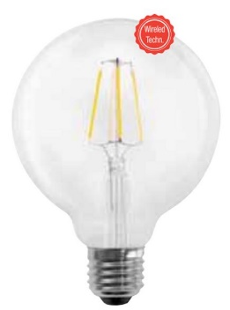 | E27 | 12.17 zł | 8.52 zł | szt. |  |  | - zł
555209.0101 | Żarówka LED GLOBO 9W/830 (60W) G95 opalizowana Leuci | 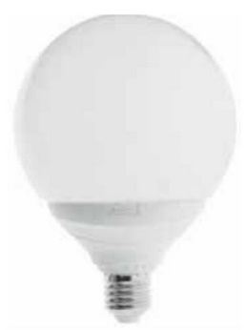 | E27 | 12.17 zł | 8.52 zł | szt. |  |  | - zł
555373.0101 | Żarówka LED GLOBO 5W/830 (40W) DIM 95MM - szklana złocona w kopule Leuci | 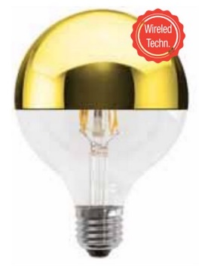 | E27 | 20.00 zł | 14.00 zł | szt. |  |  | - zł
555209 | Żarówka LED GLOBO 10W/830 (75W) G95 DIM E27 - bańka opalizowana Leuci | 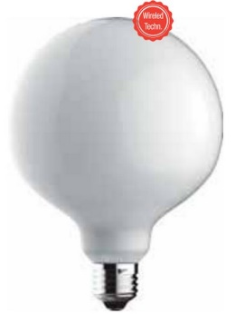 | E27 | 12.17 zł | 8.52 zł | szt. |  |  | - zł
555207.0101 | Żarówka LED GLOBO 15W/830 (100W) E27 G120 OPALIZOWANA LEUCI |  | E27 | 15.00 zł | 10.50 zł | szt. |  |  | - zł
555371 | Żarówka LED GLOBO 10W/840 (75W) E27 G95 - bańka szklana opalizowana Leuci |  | E27 | 12.17 zł | 8.52 zł | szt. |  |  | - zł
555210 | Żarówka LED GLOBO 10W/830 (75W) G125 E27 - bańka szklana opalizowana Leuci |  | E27 | 15.00 zł | 10.50 zł | szt. |  |  | - zł
555349.0101 | Żarówka LED GLOBO 5W/822 (40W) E27 DIM 125MM - szklana przydymiana Leuci | 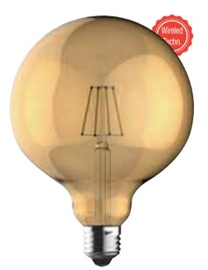 | E27 | 24.83 zł | 17.38 zł | szt. |  |  | - zł
555376.0101 | Żarówka LED GLOBO 5W/830 (40W) E27 DIM 125MM złocona w kopule - szklana |  | E27 | 22.50 zł | 15.75 zł | szt. |  |  | - zł
555364.0101 | Żarówka LED PAR38 230V 14W/830 (75W) E27 Leuci | 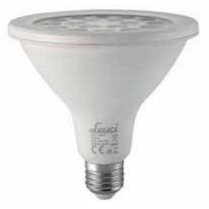 | E27 | 22.17 zł | 15.52 zł | szt. |  |  | - zł
555344.0101 | Żarówka LED reflektorowa R63 5.5W/860 (50W) E27 230V Leuci |  | E27 | 7.83 zł | 5.48 zł | szt. |  |  | - zł
555348.0101 | Żarówka LED GLOBO 5W/830 (40W) DIM 95MM SREBRNA W KOPULE - szklana LEUCI | 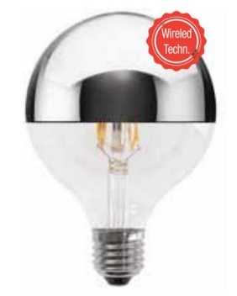 | E27 | 20.00 zł | 14.00 zł | szt. |  |  | - zł
557217.0101 | Żarówka LED GLOBO 95MM 5W/822 (30W) DIM E27- szklana przydymiana LEUCI | 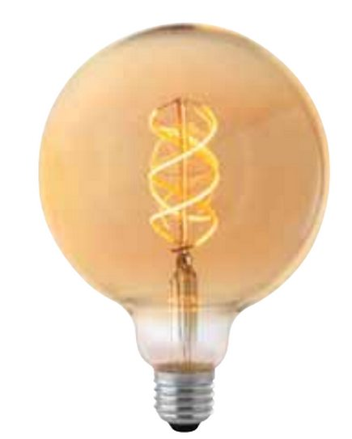 | E27 | 20.00 zł | 14.00 zł | szt. |  |  | - zł
555208.0101 | Żarówka LED GLOBO 95 13W/830 (100W) E27 LEUCI |  | E27 | 15.00 zł | 10.50 zł | szt. |  |  | - zł
555338.0101 | Żarówka LED GLOBO 5W/830 (40W) 95MM DIM E27 przezroczysta szklana |  | E27 | 10.00 zł | 7.00 zł | szt. |  |  | - zł
555375.0101 | Żarówka LED GLOBO 5W/830 (40W) DIM 125MM SREBRNA W KOPULE E27 230V szklana |  | E27 | 22.17 zł | 15.52 zł | szt. |  |  | - zł
555302.0101 | Żarówka reflektorowa LED PAR30 11,5W/840 E27 230V |  | E27 | 14.17 zł | 9.92 zł | szt. |  |  | - zł
555210.0101 | Żarówka LED PREMIUM GLOBO G125 10W/830 (60W) E27 LEUCI |  | E27 | 12.17 zł | 8.52 zł | szt. |  |  | - zł
555339 | Żarówka LED GLOBO G125 10W/840 E27 - bańka szklana LEUCI |  | E27 | 14.17 zł | 9.92 zł | szt. |  |  | - zł
555065.0101 | Żarówka LED MR16 4W/840 (33W) GU5.3 36 stopni LEUCI | 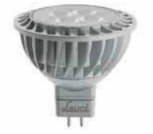 | GU5,3 | 7.50 zł | 5.25 zł | szt. |  |  | - zł
555215.0101 | Żarówka LED GOCCIA A60 8,5W/830 (60W) OPAL 165-265V E27 LEUCI |  | E27 | 6.33 zł | 4.43 zł | szt. |  |  | - zł
555307.0101 | Żarówka LED GOCCIA A67 16W/865 (100W) OPAL E27 LEUCI |  | E27 | 6.33 zł | 4.43 zł | szt. |  |  | - zł
555064.0101 | Żarówka LED MR16 4W/830 (30W) GU5.3 36 stopni LEUCI |  | GU5,3 | 7.50 zł | 5.25 zł | szt. |  |  | - zł
555304.0101 | Żarówka LED 6W/840 GU10 PAR16 36 st. LEUCI | 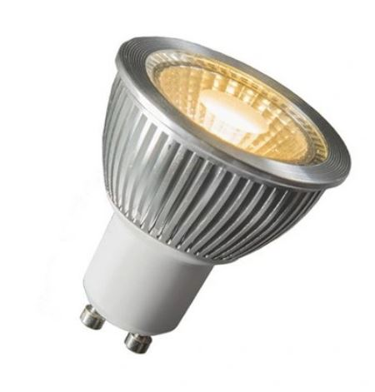 | GU10 | 10.50 zł | 7.35 zł | szt. |  |  | - zł

żarówki halogenowe
Cennik obowiazuje od: | 2024-01-01 | do podanych cen netto należy doliczyć podatek VAT w wysokości 23% |  |  | Wartość zamówienia: |  |  |  | - zł
Aktualizacja | 2023-12-30 |  |  |  | RABAT |  |  |  | 30%
Żarówki halogenowe
Symbol | Nazwa | Zdjęcie | Uwagi | Cena sprzedaży netto PLN | Cena netto z rabatem PLN | j.m | Ilość sztuk w opakowaniu | Zamawiana ilość | Wartość zamówienia PLN
HL111 | HALOSPOT 111 75W 12V 24° G53 OSRAM-ZAMIENNIK |  | G53 | 43.33 zł | 30.33 zł | szt. |  |  | - zł
038970.0101 | Żarówka kulka SFERA P45 25W 230V E27 LEUCI | 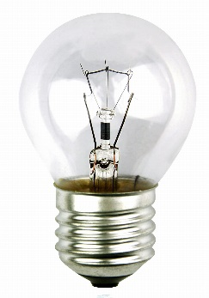 | E27 | 2.00 zł | 1.40 zł | szt. |  |  | - zł
039720.0101 | Żarówka kulka SFERA P45 40W 230V E27 |  | E27 | 2.00 zł | 1.40 zł | szt. |  |  | - zł
052721.0101 | Żarówka OVEN / FORNO do piekarnika 25W E14 230V 300 STOPNI LEUCI | 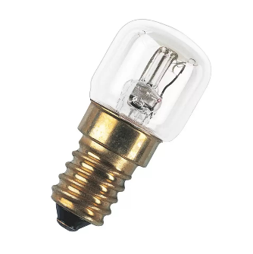 | E14 | 2.83 zł | 1.98 zł | szt. |  |  | - zł
052962.0101 | Żarówka OVEN / FORNO do piekarnika 240V 15W E14 LEUCI |  | E14 | 2.67 zł | 1.87 zł | szt. |  |  | - zł
053408.0101 | Żarówka tablicowa 15W 230V E14 Leuci |  | E14 | 2.33 zł | 1.63 zł | szt. |  |  | - zł
053414.0101 | Żarówka tablicowa 230V 25W E14 Leuci |  | E14 | 2.33 zł | 1.63 zł | szt. |  |  | - zł
054571.0101 | Żarówka tablicowa 10W 230V E14 Leuci |  | E14 | 2.33 zł | 1.63 zł | szt. |  |  | - zł

